Hoja1
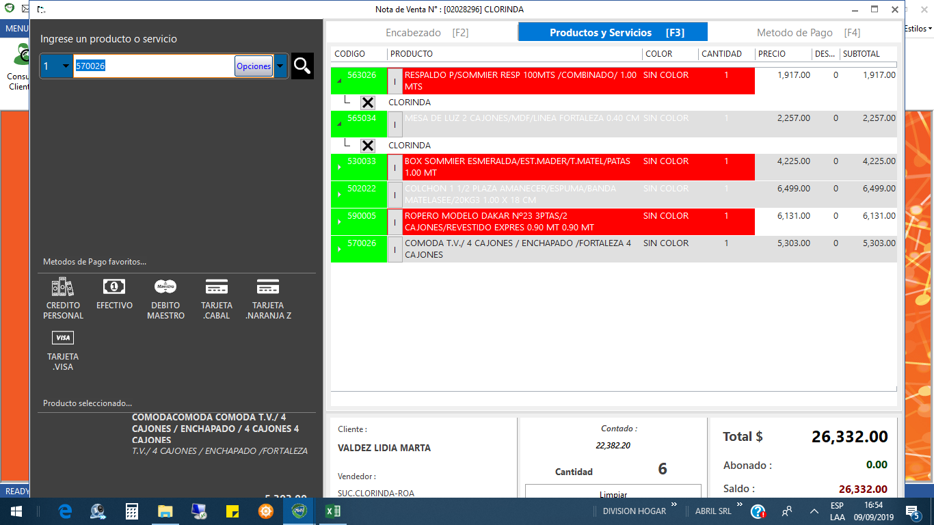
valdez lidia …. 03718453000

